1.d_sistema_competitivo
INDICE |  | 1.d - IL SISTEMA COMPETITIVO
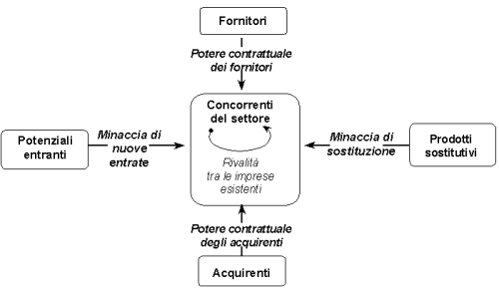

◦● | FORNITORI: CHE DIPENDENZA ABBIAMO CON I FORNITORI? QUANTI SONO E QUALI SONO?

◦● | CLIENTI: CHE DIPENDENZA ABBIAMO CON I CLIENTI ? QUANTI SONO E QUALI SONO?

◦● | BARRIERE ALL'ENTRATA: PRESENZA DI BARRIERE ALL'ENTRATA? DI CHE TIPO?

◦● | BARRIERE ALL'USCITA: PRESENZA DI BARRIERE ALL'USCITA? DI CHE TIPO?

◦● | INTENSITA' DELLA CONCORRENZA

1.c - IL MERCATO TARGET |  |  | 1.e - LE STRATEGIE

2.b_analisi_swot
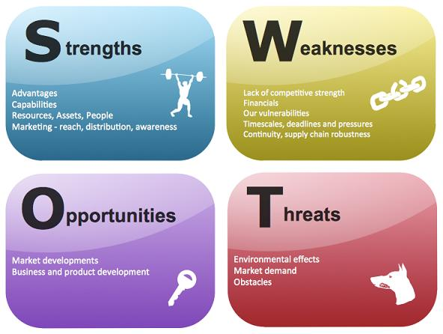
INDICE |  | 2.b - ANALISI SWOT

◦● | PUNTI DI FORZA

◦● | PUNTI DI DEBOLEZZA

◦● | OPPORTUNITA'

◦● | MINACCE

2.a - IL PROGETTO |  |  | 2.c - IMPATTO SULL'AZIENDA

3.b_business_model
 | ANDAMENTO FATTURATO ED EBITDA |  |  |  |  | STRUTTURA DEI COSTI
 | Ricavi | EBITDA_%
20xx | 300,000 | 12%
20xx + 1 | 400,000 | 16%
20xx +2 | 500,000 | 17%
20xx +3 | 600,000 | 28%
20xx +4 | 650,000 | 28%

 | 20xx | 20xx + 1 | 20xx +2 | 20xx +3 | 20xx +4
Costi Variabili | 70% | 70% | 70% | 60% | 60%
Costi Fissi | 28% | 21% | 19% | 17% | 16%
Costi Variabili | 70% | 70% | 70% | 60% | 60%

Tasse | 0% | 2% | 3% | 6% | 7%
UTILE | 1% | 6% | 8% | 17% | 17%

